Sheet1
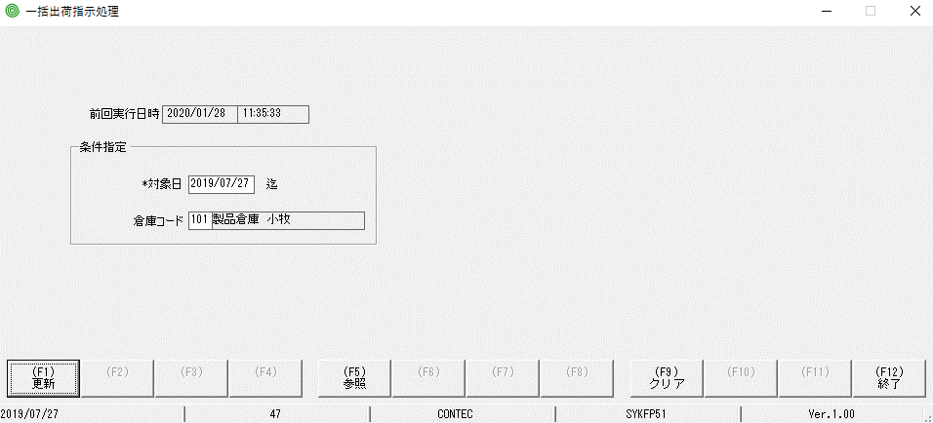

xóa 101 xong bấm enter

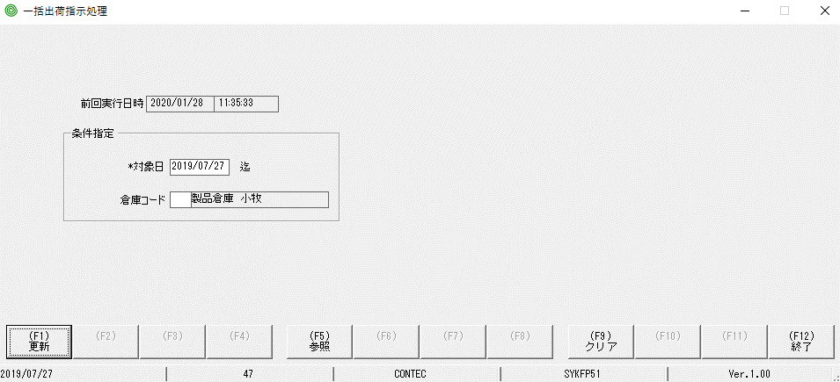

mô tả chi tiết thấy vẫn còn..
đúng ra là nó cũng phải dc xóa theo

